Portada
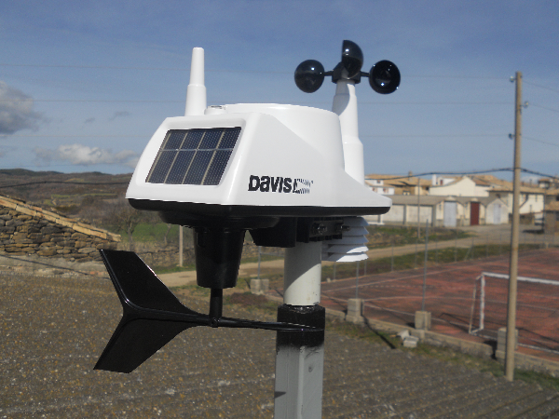
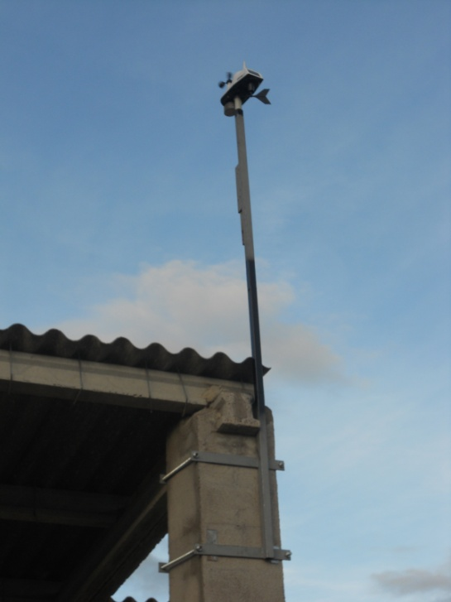
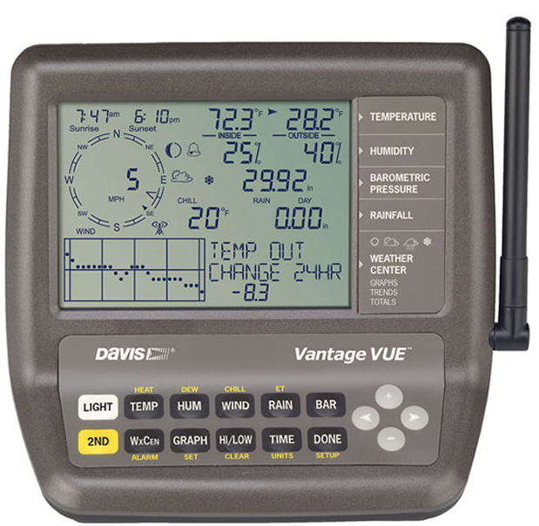
Registros diarios del año 2015 en Larués

Todos los datos están tomados por la estación meteorológica automática Davis Vantage Vue

